Hoja1
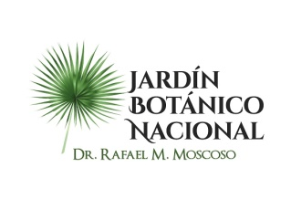

 |  | / |

 |  | JARDIN BOTANICO NACIONAL “Dr. Rafael Ma. Moscoso”

Estadística de la OAI T1 2022
Cantidad de información solicitada

 | Medios Utilizados
Mes | Físico | SAIP
Enero | 0 | 0
Febrero | 0 | 1
Marzo | 0 | 0
Total de periodo | 0 | 1

Realizado por: Licda. Yennyfer Paredes
Encarga de la Oficina de Acceso a la Información

